トップページ
日本橋三井ホール
 | 03-5200-3210

 |  | お問い合わせ | ホームページ | パンフレット
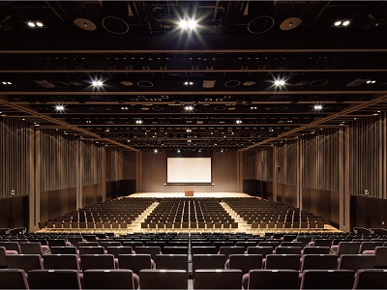

ホール
控室
機材

ネット回線
アクセス
搬出入

備品
外部手配物

当会場をご覧いただきありがとうございます。
右記のリンクから気になる情報をぜひご確認ください。

ホール
ホール |  | トップページに戻る |  | ｜ | 次ページ（控室）に進む
 | 面積：212坪(704㎡) |  |  |  |  | ★座席収納時 192坪(636㎡)
 | 長さ：W20.5m×D34.0ｍ |  |  |  |  | ホワイエとの通り抜け可能。ホールとホワイエを使った一体型の展示や懇親会も可能です！
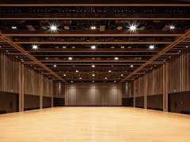
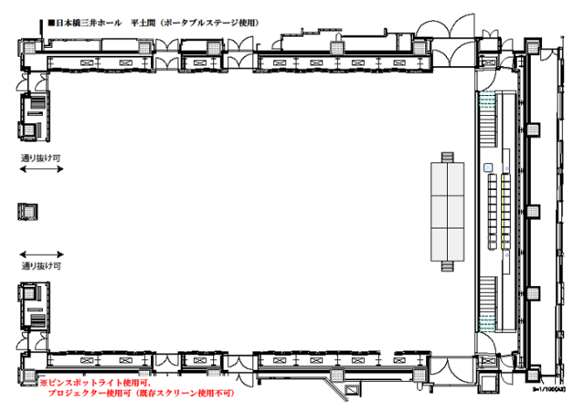
 | 天高：7.0m
 | 床：フローリング

 | シアター形式：最大690名収容可能 |  | スクール形式：400名収容可能（3名掛け）
 | ※下記画像からレイアウトをダウンロード可能です！
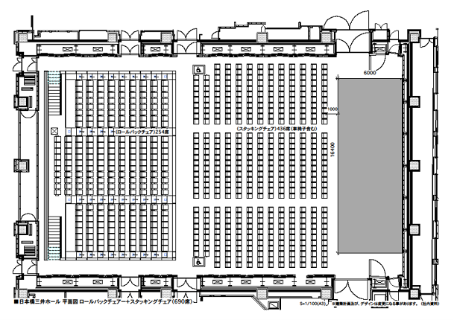
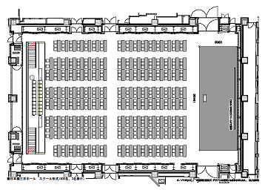

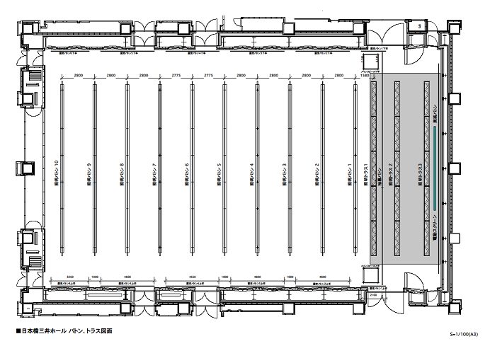
 |  |  |  |  |  | 昇降ステージ

 |  |  |  |  |  | サイズ；W16.4m×D6.0m
 |  |  |  |  |  | 高さ：0mm～1,200mm
 |  |  |  |  |  | 大黒幕・袖幕完備

 |  |  |  |  |  | ※右画像からバトン・トラス図面を
 |  |  |  |  |  | ダウンロード可能です！
 | その他のレイアウトはこちらからぜひご確認ください。
 | ＞＞利用例レイアウト
 | ホームページに掲載されていないレイアウトもお気軽にお問い合わせください！

控室
控室 |  | トップページに戻る | ｜ | 前ページ（ホール）に戻る | ｜ | 次ページ（機材）に進む

 | 各控室、使用料無料のWi-Fi完備しております！

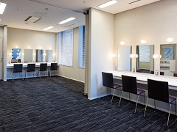
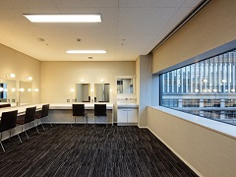
 | ■Room1・Room2(5F) |  |  |  |  |  | ■Room4(6F)
 | ・44㎡、二分割可能 |  |  |  |  |  | ・27㎡
 | ・ハンガー×10、姿見あり |  |  |  |  |  | ・ハンガー×10、姿見あり
 | ・冷蔵庫、洗面台 |  |  |  |  |  | ・冷蔵庫、洗面台

 | 収容人数目安 |  |  |  |  |  | 収容人数目安
 | 【Room1】1～4名程度 |  |  |  |  |  | 1～10名程度
 | 【Room2】1～6名程度
 |  |  |  |  |  |  | 単独では一番広い
 | 控室連結時 |  |  |  |  |  | お部屋です！
 | 最大18名程度の収容可能！

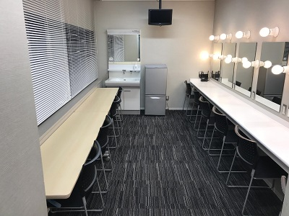
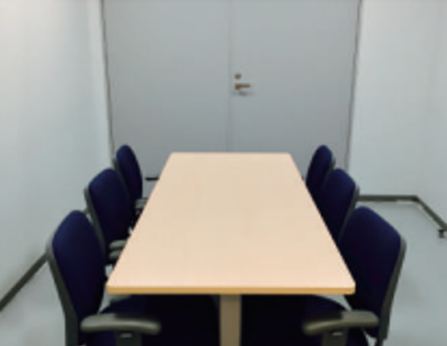
 | ■Room3(6F) |  |  |  |  |  | ■打合せ室(6F)
 | ・23㎡ |  |  |  |  |  | ・12㎡
 | ・ハンガー×10、姿見あり |  |  |  |  |  | ・ハンガー×10あり
 | ・冷蔵庫、洗面台
 |  |  |  |  |  |  | 収容人数目安
 | 収容人数目安 |  |  |  |  |  | 1～6名程度
 | 1～6名程度

機材
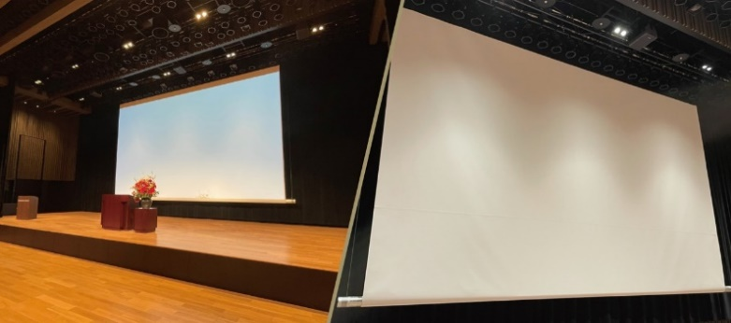
映像機材 |  |  | トップページに戻る | ｜ | 前ページ（控室）に戻る | ｜ | 次ページ（ネット回線）に進む | 音響機材
 |  |  |  |  | 前ページ（控室）に戻る |  |  |  | 有線マイク：スイッチなし10本、スイッチあり3本
 |  |  |  |  |  |  |  |  | ワイヤレス：ハンド6波、ベルトパック4波

 |  |  |  |  |  |  |  |  | プレス用音声ライン：モノラル24ch
 |  |  |  |  |  |  |  |  | ※24ch以上ご希望の場合はご相談ください。
 |  |  |  |  |  |  |  |  | その他、グースネック、クリアカムなどもご用意しております！

 |  |  |  |  |  |  |  |  | ＞＞音響機材表

 | ★スクリーン
 | 400inchワイドスクリーン（固定位置） |  |  |  | ※幕幅9,055mm、パイプ9,705mm |  |  | 照明機材
 | ★DLPプロジェクター |  |  |  |  |  |  |  | ピンスポットライト２本、ロアーホリゾントライト8台ご用意しております。
 | Panasonic PT-RZ21KJ |  |  |  |  |  |  |  | LEDスポット15台のご用意もございますので様々な演出が可能です！
 | 画素数：2,304,000画素 光出力：20,000㏐ コントラスト比：20,000：1 |  |  |  |  |  |  |  | ※LEDスポットはオプション機材となります。

 | 各控室・スタッフルーム・クロークに17型液晶モニター（天吊りモニター）あり！ |  |  |  |  |  |  |  | ＞＞照明機材表
 |  |  |  |  |  |  |  |  | ＞＞LEDスポット
 | ■映像機材費
 | Aセット | 税抜50,000円【税込55,000円】/1日（PC1台接続で5時間使用まで）
 | Bセット | 税抜80,000円【税込88,000円】/1日（PC2台以上接続で5時間使用まで）
 | Cセット | 税抜100,000円【税込110,000円】/1日（フルセット）
 | ※別途、技術人件費が発生いたします。

 | ＞＞映像機材表

ネット回線
NUROアクセスプレミアム |  | トップページに戻る | ｜ | 前ページ（機材）に戻る | ｜ | 次ページ（アクセス）に進む
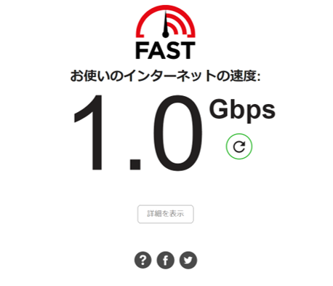
 | ・日本橋三井ホール単独回線（1回線）
 | ・通信速度 下り最大2Gbps／上り最大1Gbps
 | ・利用料 20,000円（税別）／1日

 | ホール内専用の回線です！
 | ※各控室、ホワイエは別回線となります。

 | ＞＞日本橋三井ホールホームページ「NUROプレミアム」導入のお知らせ

 | プレス発表会、カンファレンスのZoom・YouTube等の配信実績
 | 海外スピーカーとのZoom中継実績もあり！
 | その他、配信コンサートの実績も多くございますので安心してご利用ください！ |  |  |  |  |  | （2022/3計測）

アクセス
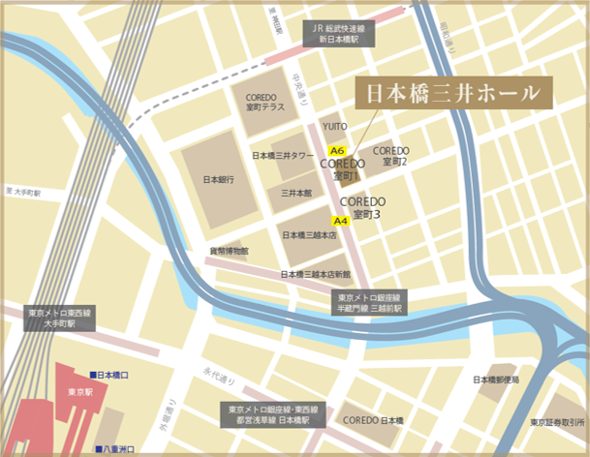
アクセス |  | トップページに戻る |  | ｜ | 前ページ（ネット回線）に戻る | ｜ | 次ページ（搬出入）に進む

 | 【東京メトロ】
 | 銀座線・半蔵門線「三越前」駅直結
 | A6出口横 COREDO室町1 4F

 | 【JR】
 | 総武線快速・横須賀線「新日本橋」駅地下道直結
 | 地下道を東京メトロ・三越前駅方面へお進みください

 | 山手線・中央線・京浜東北線「神田」駅東口 徒歩約9分
 | 山手線・中央線・東海道線他「東京」駅 徒歩約9分
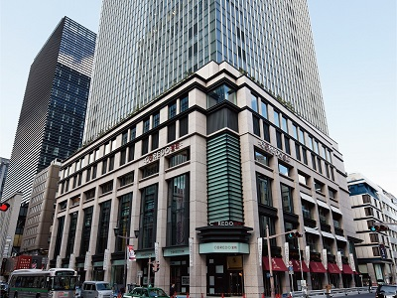

 |  |  | （COREDO室町1ビル外観）

搬出入
搬出入 |  |  | トップページに戻る | ｜ | 前ページ（アクセス）に戻る | ｜ | 次ページ（備品）に進む

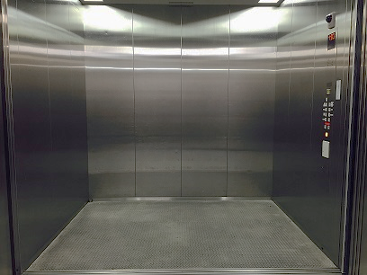
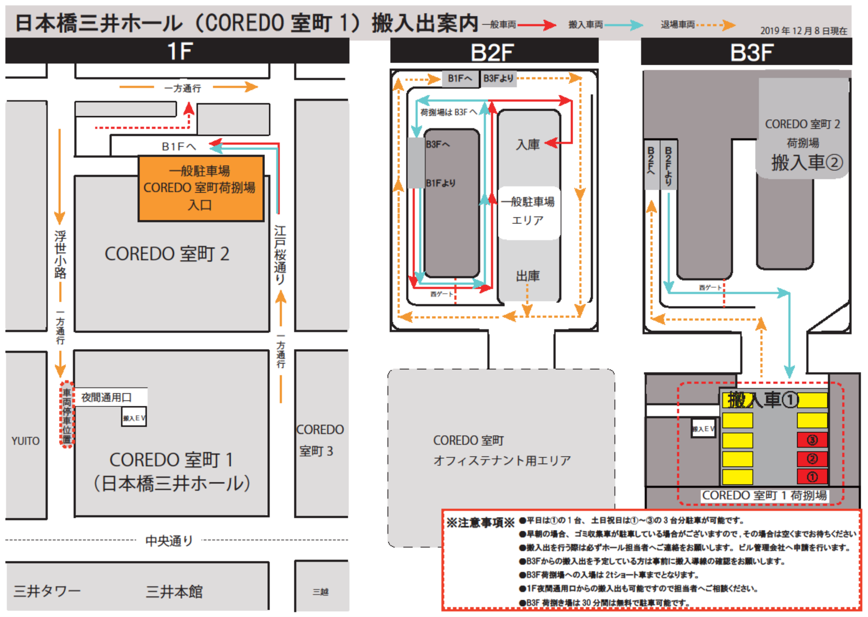
 | 【搬入エレベーター】 |  |  |  |  | ◎搬入エレベーター |  | ＞＞搬入出案内PDFはこちらから
 | W2,900×D2,000×H3,000 3,000㎏
 | ホール専用

 | 地下荷捌き場（B3）： |  | 車高3.2ｍまで（2ｔショートトラックまで）
 |  |  | 雨天時も濡れることなく搬入出可能！
 | 夜間通用口（1F）： |  | 4ｔトラックまで可能。
 |  |  | 24時間搬入が可能！

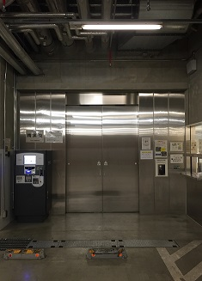
 | 【駐車場】 |  |  |  |  | ◎地下荷捌き場（B3）
 | 一般駐車場（コレド室町駐車場）あり。
 | 営業時間： | 6:00～26:00
 | 車高制限： | 高さ2.0ｍ、幅1.95ｍ、長さ5.3ｍ
 | 重量制限： | 2,300kg
 | ※一部対応していない車両があります。

備品
備品 |  | トップページに戻る |  | ｜ | 前ページ（アクセス）に戻る |  | ｜ | 次ページ（外部手配物）に進む

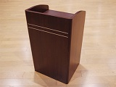
 | スタッキングチェアー×500 |  | 長テーブル（幕板付き）×200 |  |  | 演台×2 |  |  | 司会台×2
 |  |  | 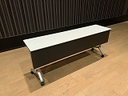 |  |  | 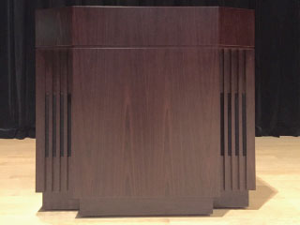

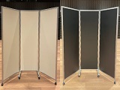
 | ポータブルステージ×4 |  | ポータブルステージ×10 |  |  | ベルトパーテーション×38 |  |  | 三つ折パネルパーテーション×10
 | （W1200×D2400×H1200） |  | （W1200×D2400×H600～900） |  |  | 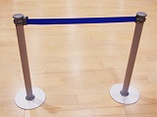

 | ハイチェアー×8 |  | 丸テーブル×20
 |  |  | 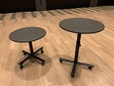 |  |  | その他、無料備品多数ご用意しております。
 |  |  |  |  |  | 詳細は下記リストからご確認ください！
 |  |  |  |  |  | ＞＞備品一覧はこちら

 |  |  |  |  |  | L字スタンド×5 |  |  | 案内板ホワイトボード×5
 | 無料備品以外にも
 | 右記、オプション備品もご用意しております。
 | お気軽にお問い合わせください！

外部手配物
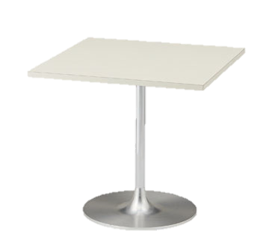
外部手配物 |  | トップページに戻る | ｜ | 前ページ（備品）に戻る
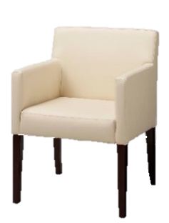
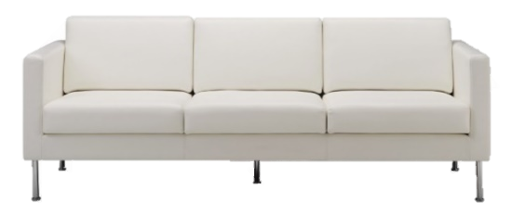
 | ソファー（1人掛け、3人掛けなど）
 | ローテーブル
 | ローチェア
 | 丸テーブル

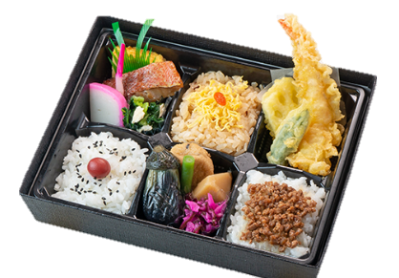
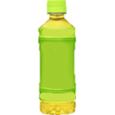
 | ケータリング
 | 水、お茶などのドリンク類
 | スナック菓子
 | お弁当
 | 軽食（サンドイッチなど）
 | コーヒーポット
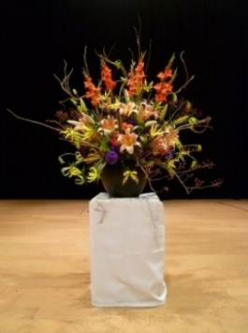
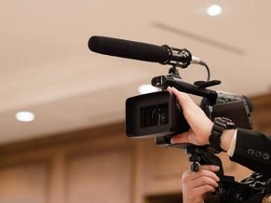
 | 壺花
 | 配信用カメラ
 | 追加音響機材（マイクなど）
 | 受付要員

 | その他多数…
 | 手配実績ございます。お気軽にご相談ください！

